Projection Scenarios
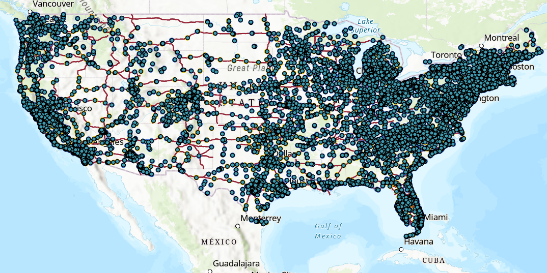
Projection 1 | Assumes the Adminsitrative Policy Projection of 500,000 EVSE's by 2030 using a Linear Projection and current EV charger distribution. Assumes that 2030 Peks and no new EV chargers are needed due to EV efficiency
Projection 2 | Assumes the Administraive Policy and incorporates formula NEVI EV installations along the Alternative Fuel Corridors. The projection assumes all corridor installations will be done by 2025. GIS was used to assess the length of the corridor and areas where the corridor did not have installations. The installations are expected to be 1 per every 50 miles.

